PORTADA
 |  |  |  |  |  |  |  |  |  |  |  |  |  |  |  |  |  |  |  |  |  | xxxx

Inicio |  | Por Codigo |  |  |  |  |  | Por Palabras

 | Muestra

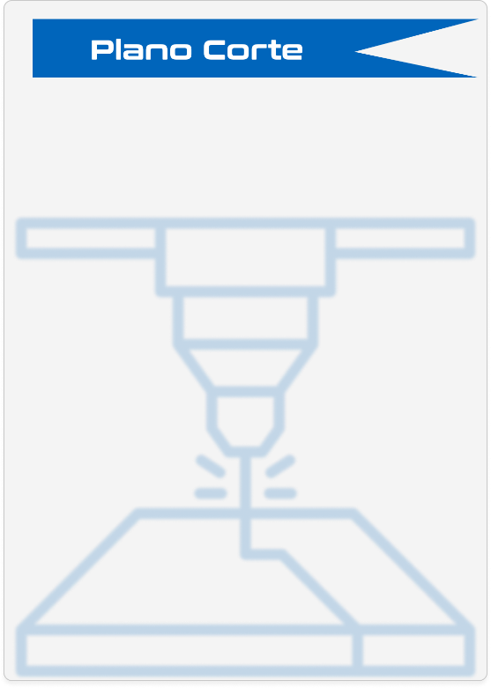



Ingrese el codigo Metalmecanico
Ingrese el codigo Metalmecanico
Ingrese el codigo Metalmecanico
Ingrese el codigo Metalmecanico
Ingrese el codigo Metalmecanico

 |  |  |  | 1 |  | 2 |  |  | 3 | 4 |  | 5 | 6 |  | 7 |  |  | 8 |  | 9 | 10 |  | 11 |  | 12

Dibujo Grafico
 |  |  | A

Plano Corte

 |  |  | B

Plano de Dobles

Plano de Ensamble

 |  |  | C

Plano de soldadura

 |  |  | D

 |  |  | E

 |  |  | F

 |  |  | G

 |  |  | H

 |  |  | I

 |  |  | J

 |  |  | K

 |  |  |  | Dibujó: | 0 | Aprobó: | 0 |  |  | Cliente: | 0 |  |  |  | OT: | 0 |  | Producto: | 0 |  |  |  | Tipo de Aplicación: |  | 0

 |  |  |  | Revisó: | 0 | Fecha: | 2025-12-17 |  |  | Industrias CTS. Todos los derechos reservados. Está prohibido cualquier uso sin previa autorización por parte de Industrias CTS S.A.S |  |  |  |  | Versión N°: |  | 0 | Descripción de página: |  |  |  |  | Formato: | A4 | Página N°:

 |  |  |  | 1 |  | 2 |  |  | 3 | 4 |  | 5 | 6 |  | 7 |  |  | 8 |  | 9 | 10 |  | 11 |  | 12

 |  |  |  |  |  |  |  |  |  |  |  |  |  | <

